代付订单新增历史同信息兑换成功字段测试用例
代付订单新增历史同信息兑换成功字段测试用例 |  |  |  |  |  | 测试总数量 | 85
测试平台 |  |  |  | 测试日期 |  | Pass | 85
系统&版本 |  |  |  | 最后更新 |  | Fail | 0
文档编写人 |  |  |  | 文档测试人 |  | N/A | 0
策划负责人 |  |  |  | 审阅人员
参考档
1、接口：{{url}}/pay/notify999/channel_id/2 2、参数： { "out_trade_no": "OB2603301019198D762E", "status":8 }
序号 | 平台 | 模块 | 功能点 | 前置条件（测试点） | 操作步骤 | 预期结果 | 测试结果 | 截图 | 备注
1 | 账服 | 财务系统-代付订单重置 | 验证订单列表【历史同信息兑换成功】显示是否正确（肯尼亚） | 1、版本更新； 2、前端管理-充提前端设置，国家：肯尼亚； 3、代付字段显隐： （1）手机号：展示； 4、4、客户端兑换，订单状态成功，填写信息： （1）Phone number：798653263（只是举例，1或7开头10位数字） | 1、客户端再次兑换，填写信息： （1）Phone number：798653263（不变） 2、使用postman回调订单； 3、查看订单列表【历史信息判断】字段显示； | 【历史信息判断】：历史同信息兑换成功 | Pass | 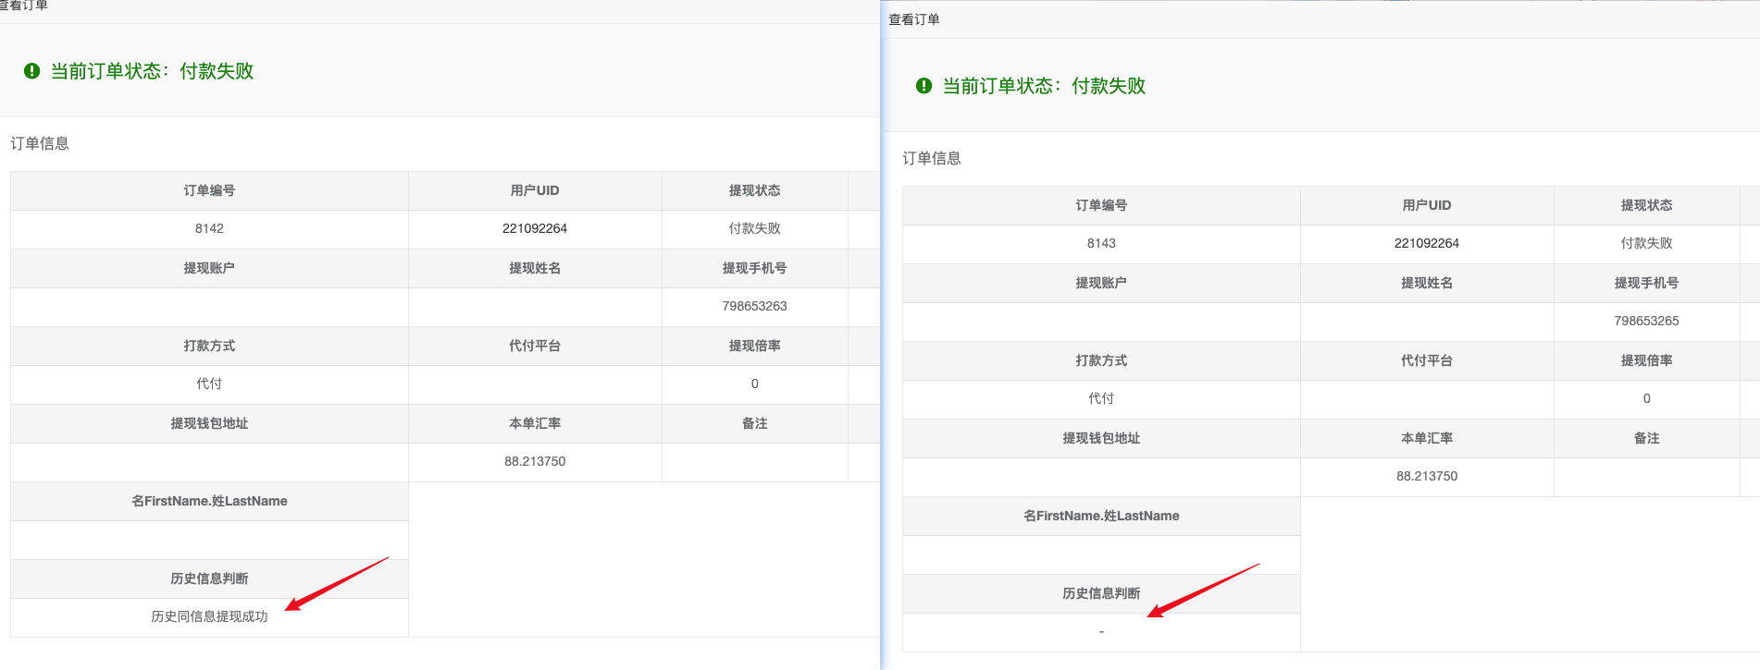
2 |  |  |  |  | 查看订单详情内【历史信息判断】字段显示 | 【历史信息判断】：历史同信息兑换成功 | Pass
3 |  |  |  |  | 1、客户端再次兑换，填写信息： （1）Phone number：198653265（变更） 2、使用postman回调订单； 3、查看订单列表【历史信息判断】字段显示； | 【历史信息判断】：- | Pass
4 |  |  |  |  | 查看订单详情内【历史信息判断】字段显示 | 【历史信息判断】：- | Pass
5 |  |  | 验证订单列表【历史同信息兑换成功】显示是否正确（尼日利亚） | 1、版本更新； 2、前端管理-充提前端设置，国家：尼日利亚； 3、代付字段显隐： （1）银行名称：展示； （2）银行卡号：展示； 4、客户端兑换，订单状态成功，填写信息： （1）Bank Name：FirstBank（只是举例）； （2）Bank Number：8561236533（只是举例，任意10位数字）； | 1、客户端再次兑换，填写信息： （1）Bank Name：FirstBank（不变） （2）Bank Number：8561236533（不变） 2、使用postman回调订单； 3、查看订单列表【历史信息判断】字段显示； | 【历史信息判断】：历史同信息兑换成功 | Pass
6 |  |  |  |  | 查看订单详情内【历史信息判断】字段显示 | 【历史信息判断】：历史同信息兑换成功 | Pass
7 |  |  |  |  | 1、客户端再次兑换，填写信息： （1）Bank Name：Wema Bank‌（变更） （2）Bank Number：8561236533（不变） 2、使用postman回调订单； 3、查看订单列表【历史信息判断】字段显示； | 【历史信息判断】：- | Pass
8 |  |  |  |  | 查看订单详情内【历史信息判断】字段显示 | 【历史信息判断】：- | Pass
9 |  |  |  |  | 1、客户端再次兑换，填写信息： （1）Bank Name：FirstBank（不变） （2）Bank Number：8561236535（变更） 2、使用postman回调订单； 3、查看订单列表【历史信息判断】字段显示； | 【历史信息判断】：- | Pass
10 |  |  |  |  | 查看订单详情内【历史信息判断】字段显示 | 【历史信息判断】：- | Pass
11 |  |  |  |  | 1、客户端再次兑换，填写信息： （1）Bank Name：Wema Bank‌（变更） （2）Bank Number：8561236535（变更） 2、使用postman回调订单； 3、查看订单列表【历史信息判断】字段显示； | 【历史信息判断】：- | Pass
12 |  |  |  |  | 查看订单详情内【历史信息判断】字段显示 | 【历史信息判断】：- | Pass
13 |  |  | 验证订单列表【历史同信息兑换成功】显示是否正确（加纳） | 1、版本更新； 2、前端管理-充提前端设置，国家：加纳； 3、代付字段显隐： （1）手机号：展示； （2）加纳代付类型：展示； （3）移动支付运营商：展示； （4）移动支付类型：展示； 4、客户端兑换，订单状态成功，填写信息： （1）Operator：MTN（只是举例）； （2）Phone number：0562365611（只是举例，0开头10位数字）； | 1、客户端再次兑换，填写信息： （1）Operator：MTN（不变） （2）Phone number：0562365611（不变） 2、使用postman回调订单； 3、查看订单列表【历史信息判断】字段显示； | 【历史信息判断】：历史同信息兑换成功 | Pass
14 |  |  |  |  | 查看订单详情内【历史信息判断】字段显示 | 【历史信息判断】：历史同信息兑换成功 | Pass
15 |  |  |  |  | 1、客户端再次兑换，填写信息： （1）Operator：VODAFONE（变更） （2）Phone number：0562365611（不变） 2、使用postman回调订单； 3、查看订单列表【历史信息判断】字段显示； | 【历史信息判断】：- | Pass
16 |  |  |  |  | 查看订单详情内【历史信息判断】字段显示 | 【历史信息判断】：- | Pass
17 |  |  |  |  | 1、客户端再次兑换，填写信息： （1）Operator：MTN（不变） （2）Phone number：0562365612（变更） 2、使用postman回调订单； 3、查看订单列表【历史信息判断】字段显示； | 【历史信息判断】：- | Pass
18 |  |  |  |  | 查看订单详情内【历史信息判断】字段显示 | 【历史信息判断】：- | Pass
19 |  |  |  |  | 1、客户端再次兑换，填写信息： （1）Operator：VODAFONE（变更） （2）Phone number：0562365612（变更） 2、使用postman回调订单； 3、查看订单列表【历史信息判断】字段显示； | 【历史信息判断】：- | Pass
20 |  |  |  |  | 查看订单详情内【历史信息判断】字段显示 | 【历史信息判断】：- | Pass
21 |  |  | 验证订单列表【历史同信息兑换成功】显示是否正确（印度） | 1、版本更新； 2、前端管理-充提前端设置，国家：印度； 3、代付字段显隐： （1）银行卡号：展示； （2）IFSC：展示； （3）UIPI：展示； 4、客户端兑换，订单状态成功，填写信息： （1）Bank Number：656565（只是举例）； （2）IFSC：IBID0656565（只是举例，第5位为0的11位数）； （3）UPI：1（只是举例） | 1、客户端再次兑换，填写信息： （1）Bank Number：656565（不变） （2）IFSC：IBID0656565（不变） （3）UPI：1（不变） 2、使用postman回调订单； 3、查看订单列表【历史信息判断】字段显示； | 【历史信息判断】：历史同信息兑换成功 | Pass
22 |  |  |  |  | 查看订单详情内【历史信息判断】字段显示 | 【历史信息判断】：历史同信息兑换成功 | Pass
23 |  |  |  |  | 1、客户端再次兑换，填写信息： （1）Bank Number：656566（变更） （2）IFSC：IBID0656565（不变） （3）UPI：1（不变） 2、使用postman回调订单； 3、查看订单列表【历史信息判断】字段显示； | 【历史信息判断】：- | Pass
24 |  |  |  |  | 查看订单详情内【历史信息判断】字段显示 | 【历史信息判断】：- | Pass
25 |  |  |  |  | 1、客户端再次兑换，填写信息： （1）Bank Number：656565（不变） （2）IFSC：IBID0656566（变更） （3）UPI：1（不变） 2、使用postman回调订单； 3、查看订单列表【历史信息判断】字段显示； | 【历史信息判断】：- | Pass
26 |  |  |  |  | 查看订单详情内【历史信息判断】字段显示 | 【历史信息判断】：- | Pass
27 |  |  |  |  | 1、客户端再次兑换，填写信息： （1）Bank Number：656566（变更） （2）IFSC：IBID0656566（变更） （3）UPI：1（不变） 2、使用postman回调订单； 3、查看订单列表【历史信息判断】字段显示； | 【历史信息判断】：- | Pass
28 |  |  |  |  | 查看订单详情内【历史信息判断】字段显示 | 【历史信息判断】：- | Pass
29 |  |  | 验证订单列表【历史同信息兑换成功】显示是否正确（巴西） | 1、版本更新； 2、前端管理-充提前端设置，国家：巴西； 3、代付字段显隐： （1）巴西-PIX类型：展示； （2）巴西-PIX账号：展示； 4、客户端兑换，订单状态成功，填写信息： （1）Chave Pix：98652362322（只是举例，11位数字） （2）Pix type：CPF | 1、客户端再次兑换，填写信息： （1）Chave Pix：98652362322（不变） 2、使用postman回调订单； 3、查看订单列表【历史信息判断】字段显示； | 【历史信息判断】：历史同信息兑换成功 | Pass | 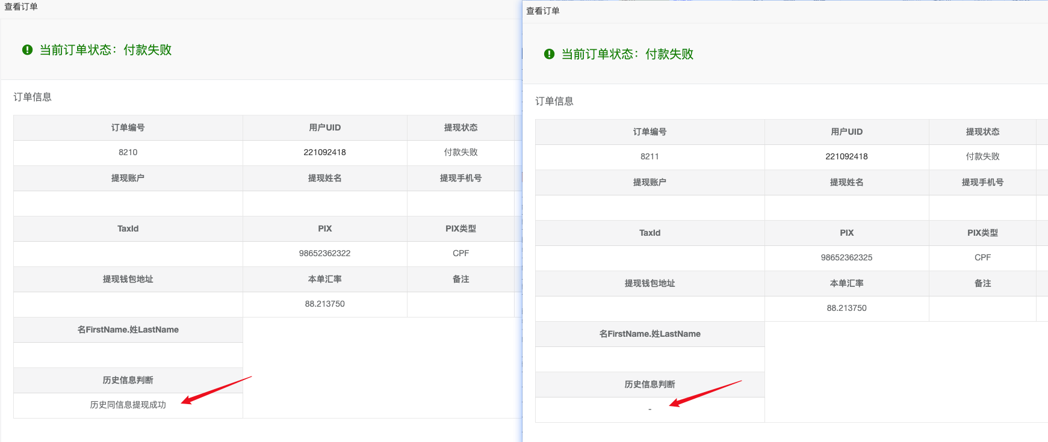
30 |  |  |  |  | 查看订单详情内【历史信息判断】字段显示 | 【历史信息判断】：历史同信息兑换成功 | Pass
31 |  |  |  |  | 1、客户端再次兑换，填写信息： （1）Chave Pix：98652362325（变更） 2、使用postman回调订单； 3、查看订单列表【历史信息判断】字段显示； | 【历史信息判断】：- | Pass
32 |  |  |  |  | 查看订单详情内【历史信息判断】字段显示 | 【历史信息判断】：- | Pass
33 |  |  | 验证订单列表【历史同信息兑换成功】显示是否正确（菲律宾） | 1、版本更新； 2、前端管理-充提前端设置，国家：菲律宾； 3、代付字段显隐： （1）菲律宾-代付方式：展示； （2）菲律宾-gcash号码：展示； （3）Gcash类型：展示； 4、客户端兑换，订单状态成功，填写信息： （1）Bank Card/GCash/PayMaya：GCash （2）GCash ACC：9865232323（只是举例，9开头10位数字） | 1、客户端再次兑换，填写信息： （1）Bank Card/GCash/PayMaya：GCash （2）GCash ACC：9865232323（不变） 2、使用postman回调订单； 3、查看订单列表【历史信息判断】字段显示； | 【历史信息判断】：历史同信息兑换成功 | Pass | 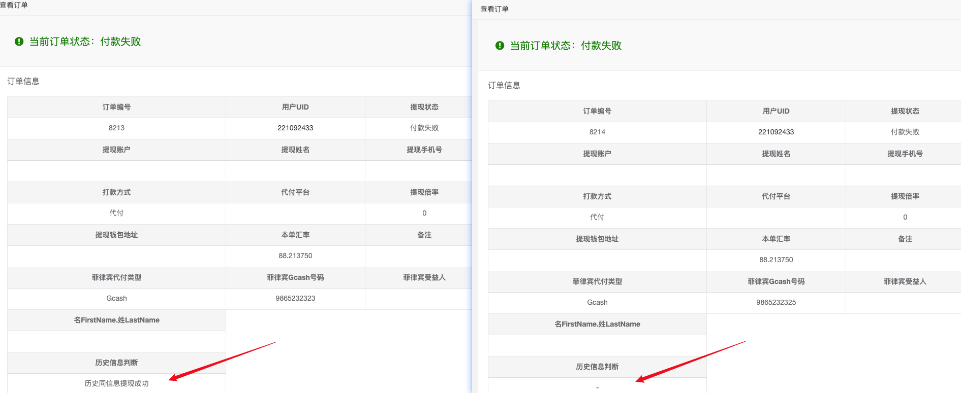
34 |  |  |  |  | 查看订单详情内【历史信息判断】字段显示 | 【历史信息判断】：历史同信息兑换成功 | Pass
35 |  |  |  |  | 1、客户端再次兑换，填写信息： （1）Bank Card/GCash/PayMaya：GCash （2）GCash ACC：9865232325（变更） 2、使用postman回调订单； 3、查看订单列表【历史信息判断】字段显示； | 【历史信息判断】：- | Pass
36 |  |  |  |  | 查看订单详情内【历史信息判断】字段显示 | 【历史信息判断】：- | Pass
37 |  |  |  | 1、版本更新； 2、前端管理-充提前端设置，国家：菲律宾； 3、代付字段显隐： （1）菲律宾-代付方式：展示； （2）菲律宾- PayMaYa号码：展示； （3）PayMaya：展示； 4、配置管理，兑换成功maya更换银行卡配置：0 5、客户端兑换，订单状态成功，填写信息： （1）Bank Card/GCash/PayMaya：PayMaya （2）PayMaya ACC：9865231212（只是举例，9开头10位数字） | 1、客户端再次兑换，填写信息： （1）Bank Card/GCash/PayMaya：PayMaya （2）PayMaya ACC：9865231212（不变） 2、使用postman回调订单； 3、查看订单列表【历史信息判断】字段显示； | 【历史信息判断】：历史同信息兑换成功 | Pass | 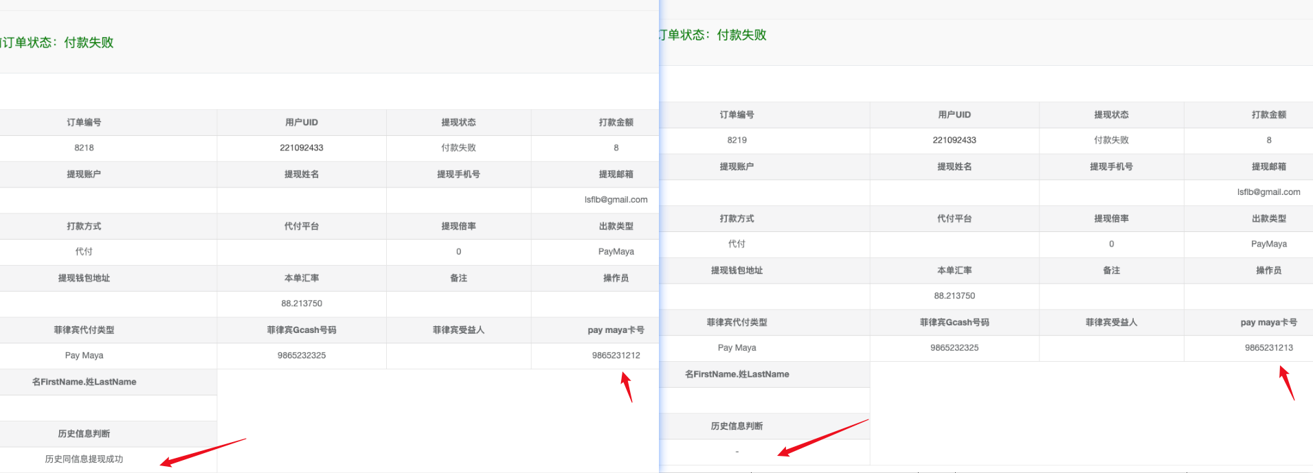
38 |  |  |  |  | 查看订单详情内【历史信息判断】字段显示 | 【历史信息判断】：历史同信息兑换成功 | Pass
39 |  |  |  |  | 1、客户端再次兑换，填写信息： （1）Bank Card/GCash/PayMaya：PayMaya （2）PayMaya ACC：9865231213（变更） 2、使用postman回调订单； 3、查看订单列表【历史信息判断】字段显示； | 【历史信息判断】：- | Pass
40 |  |  |  |  | 查看订单详情内【历史信息判断】字段显示 | 【历史信息判断】：- | Pass
41 |  |  | 验证订单列表【历史同信息兑换成功】显示是否正确（墨西哥） | 1、版本更新； 2、前端管理-充提前端设置，国家：墨西哥； 3、代付字段显隐： （1）姓名：展示； （2）银行名称：展示； （3）墨西哥-卡类型：展示； （4）墨西哥卡类型-debit：展示； （5）墨西哥卡类型-clabe：展示； 4、客户端兑换，订单状态成功，填写信息： （1）Card type：Debit； （2）Debit：5689562356232632（只是举例，16位数字）； （3）Bank Name：Banco de México（只是举例） （4）Account Name：kitty（只是举例） | 1、客户端再次兑换，填写信息： （1）Card type：Debit （2）Debit：5689562356232632（不变） （3）Bank Name：Banco de México（不变） （4）Account Name：kitty（不变） 2、使用postman回调订单； 3、查看订单列表【历史信息判断】字段显示； | 【历史信息判断】：历史同信息兑换成功 | Pass
42 |  |  |  |  | 查看订单详情内【历史信息判断】字段显示 | 【历史信息判断】：历史同信息兑换成功 | Pass
43 |  |  |  |  | 1、客户端再次兑换，填写信息： （1）Card type：Debit （2）Debit：5689562356232633（变更） （3）Bank Name：Banco de México（不变） （4）Account Name：kitty（不变） 2、使用postman回调订单； 3、查看订单列表【历史信息判断】字段显示； | 【历史信息判断】：- | Pass
44 |  |  |  |  | 查看订单详情内【历史信息判断】字段显示 | 【历史信息判断】：- | Pass
45 |  |  |  |  | 1、客户端再次兑换，填写信息： （1）Card type：Debit （2）Debit：5689562356232632（不变） （3）Bank Name：HSBC México（变更） （4）Account Name：kitty（不变） 2、使用postman回调订单； 3、查看订单列表【历史信息判断】字段显示； | 【历史信息判断】：- | Pass
46 |  |  |  |  | 查看订单详情内【历史信息判断】字段显示 | 【历史信息判断】：- | Pass
47 |  |  |  |  | 1、客户端再次兑换，填写信息： （1）Card type：Debit （2）Debit：5689562356232633（变更） （3）Bank Name：HSBC México（变更） （4）Account Name：kitty（不变） 2、使用postman回调订单； 3、查看订单列表【历史信息判断】字段显示； | 【历史信息判断】：- | Pass
48 |  |  |  |  | 查看订单详情内【历史信息判断】字段显示 | 【历史信息判断】：- | Pass
49 |  |  |  | 1、版本更新； 2、前端管理-充提前端设置，国家：墨西哥； 3、代付字段显隐： （1）姓名：展示； （2）银行名称：展示； （3）墨西哥-卡类型：展示； （4）墨西哥卡类型-debit：展示； （5）墨西哥卡类型-clabe：展示； 4、客户端兑换，订单状态成功，填写信息： （1）Card type：Clabe； （2）Clabe：133565656565656565（只是举例，18位数字）； （3）Bank Name：ACTINVER（根据clabe号前3位自动识别对应银行） （4）Account Name：kitty（只是举例） | 1、客户端再次兑换，填写信息： （1）Card type：Clabe （2）Debit：133565656565656565（不变） （3）Bank Name：ACTINVER（不变） （4）Account Name：kitty（不变） 2、使用postman回调订单； 3、查看订单列表【历史信息判断】字段显示； | 【历史信息判断】：历史同信息兑换成功 | Pass
50 |  |  |  |  | 查看订单详情内【历史信息判断】字段显示 | 【历史信息判断】：历史同信息兑换成功 | Pass
51 |  |  |  |  | 1、客户端再次兑换，填写信息： （1）Card type：Clabe （2）Debit：060565656565656565（变更） （3）Bank Name：BANSI（变更） （4）Account Name：kitty（不变） 2、使用postman回调订单； 3、查看订单列表【历史信息判断】字段显示； | 【历史信息判断】：- | Pass
52 |  |  |  |  | 查看订单详情内【历史信息判断】字段显示 | 【历史信息判断】：- | Pass
53 |  |  | 验证订单列表【历史同信息兑换成功】显示是否正确（智利） | 1、版本更新； 2、前端管理-充提前端设置，国家：智利； 3、代付字段显隐： （1）银行卡号：展示； （2）银行名称：展示； （2）哥伦比亚/智利收款人账号类型：展示； 4、客户端兑换，订单状态成功，填写信息： （1）Account type：Checking （2）Bank Name：Banco de Chile（只是举例） （3）Bank Number：787878（只是举例）； | 1、客户端再次兑换，填写信息： （1）Account type：Checking（不变） （2）Bank Name：Banco de Chile（不变） （3）Bank Number：787878（不变） 2、使用postman回调订单； 3、查看订单列表【历史信息判断】字段显示； | 【历史信息判断】：历史同信息兑换成功 | Pass
54 |  |  |  |  | 查看订单详情内【历史信息判断】字段显示 | 【历史信息判断】：历史同信息兑换成功 | Pass
55 |  |  |  |  | 1、客户端再次兑换，填写信息： （1）Account type：Checking（不变） （2）Bank Name：Banco Santander Chile（变更） （3）Bank Number：787878（不变） 2、使用postman回调订单； 3、查看订单列表【历史信息判断】字段显示； | 【历史信息判断】：- | Pass
56 |  |  |  |  | 查看订单详情内【历史信息判断】字段显示 | 【历史信息判断】：- | Pass
57 |  |  |  |  | 1、客户端再次兑换，填写信息： （1）Account type：Checking（不变） （2）Bank Name：Banco Santander Chile（不变） （3）Bank Number：7878789（变更） 2、使用postman回调订单； 3、查看订单列表【历史信息判断】字段显示； | 【历史信息判断】：- | Pass
58 |  |  |  |  | 查看订单详情内【历史信息判断】字段显示 | 【历史信息判断】：- | Pass
59 |  |  |  |  | 1、客户端再次兑换，填写信息： （1）Account type：Checking（不变） （2）Bank Name：Banco Santander Chile（变更） （3）Bank Number：7878789（变更） 2、使用postman回调订单； 3、查看订单列表【历史信息判断】字段显示； | 【历史信息判断】：- | Pass
60 |  |  |  |  | 查看订单详情内【历史信息判断】字段显示 | 【历史信息判断】：- | Pass
61 |  |  |  | 1、版本更新； 2、前端管理-充提前端设置，国家：智利； 3、代付字段显隐： （1）银行卡号：展示； （2）银行名称：展示； （2）哥伦比亚/智利收款人账号类型：展示； 4、客户端兑换，订单状态成功，填写信息： （1）Account type：Savings （2）Bank Name：Banco Central de Chile（只是举例） （3）Bank Number：232323（只是举例）； | 1、客户端再次兑换，填写信息： （1）Account type：Savings （2）Bank Name：Banco de Chile（使用checking兑换成功银行卡号） （3）Bank Number：787878（使用checking兑换成功银行卡号） 2、使用postman回调订单； 3、查看订单列表【历史信息判断】字段显示； | 【历史信息判断】：- | Pass
62 |  |  |  |  | 查看订单详情内【历史信息判断】字段显示 | 【历史信息判断】：- | Pass
63 |  |  |  |  | 1、客户端再次兑换，填写信息： （1）Account type：Savings （2）Bank Name：Banco Central de Chile（不变） （3）Bank Number：232323（不变） 2、使用postman回调订单； 3、查看订单列表【历史信息判断】字段显示； | 【历史信息判断】：历史同信息兑换成功 | Pass
64 |  |  |  |  | 查看订单详情内【历史信息判断】字段显示 | 【历史信息判断】：历史同信息兑换成功 | Pass
65 |  |  |  |  | 1、客户端再次兑换，填写信息： （1）Account type：Checking（不变） （2）Bank Name：Estado de Chile（变更） （3）Bank Number：232323（不变） 2、使用postman回调订单； 3、查看订单列表【历史信息判断】字段显示； | 【历史信息判断】：- | Pass
66 |  |  |  |  | 查看订单详情内【历史信息判断】字段显示 | 【历史信息判断】：- | Pass
67 |  |  |  |  | 1、客户端再次兑换，填写信息： （1）Account type：Savings （2）Bank Name：Banco Central de Chile（不变） （3）Bank Number：2323235（变更） 2、使用postman回调订单； 3、查看订单列表【历史信息判断】字段显示； | 【历史信息判断】：- | Pass
68 |  |  |  |  | 查看订单详情内【历史信息判断】字段显示 | 【历史信息判断】：- | Pass
69 |  |  |  |  | 1、客户端再次兑换，填写信息： （1）Account type：Savings （2）Bank Name：Estado de Chile（变更） （3）Bank Number：2323235（变更） 2、使用postman回调订单； 3、查看订单列表【历史信息判断】字段显示； | 【历史信息判断】：- | Pass
70 |  |  |  |  | 查看订单详情内【历史信息判断】字段显示 | 【历史信息判断】：- | Pass
71 |  |  |  | 1、版本更新； 2、前端管理-充提前端设置，国家：智利； 3、代付字段显隐： （1）银行卡号：展示； （2）银行名称：展示； （2）哥伦比亚/智利收款人账号类型：展示； 4、客户端兑换，订单状态成功，填写信息： （1）Account type：View/RUT Account （2）Bank Name：Corpbanca（只是举例） （3）Bank Number：171717（只是举例）； | 1、客户端再次兑换，填写信息： （1）Account type：View/RUT Account （2）Bank Name：Banco de Chile（使用checking兑换成功银行卡号） （3）Bank Number：787878（使用checking兑换成功银行卡号） 2、使用postman回调订单； 3、查看订单列表【历史信息判断】字段显示； | 【历史信息判断】：- | Pass
72 |  |  |  |  | 查看订单详情内【历史信息判断】字段显示 | 【历史信息判断】：- | Pass
73 |  |  |  |  | 1、客户端再次兑换，填写信息： （1）Account type：View/RUT Account （2）Bank Name：Corpbanca（不变） （3）Bank Number：171717（不变） 2、使用postman回调订单； 3、查看订单列表【历史信息判断】字段显示； | 【历史信息判断】：历史同信息兑换成功 | Pass
74 |  |  |  |  | 查看订单详情内【历史信息判断】字段显示 | 【历史信息判断】：历史同信息兑换成功 | Pass
75 |  |  |  |  | 1、客户端再次兑换，填写信息： （1）Account type：View/RUT Account（不变） （2）Bank Name：Itaú Chile（变更） （3）Bank Number：171717（不变） 2、使用postman回调订单； 3、查看订单列表【历史信息判断】字段显示； | 【历史信息判断】：- | Pass
76 |  |  |  |  | 查看订单详情内【历史信息判断】字段显示 | 【历史信息判断】：- | Pass
77 |  |  |  |  | 1、客户端再次兑换，填写信息： （1）Account type：View/RUT Account（不变） （2）Bank Name：Corpbanca（不变） （3）Bank Number：1717178（变更） 2、使用postman回调订单； 3、查看订单列表【历史信息判断】字段显示； | 【历史信息判断】：- | Pass
78 |  |  |  |  | 查看订单详情内【历史信息判断】字段显示 | 【历史信息判断】：- | Pass
79 |  |  |  |  | 1、客户端再次兑换，填写信息： （1）Account type：View/RUT Account（不变） （2）Bank Name：Itaú Chile（变更） （3）Bank Number：1717178（变更） 2、使用postman回调订单； 3、查看订单列表【历史信息判断】字段显示； | 【历史信息判断】：- | Pass
80 |  |  |  |  | 查看订单详情内【历史信息判断】字段显示 | 【历史信息判断】：- | Pass
81 |  |  | 验证查询字段【历史信息判断】是否正确 | 版本更新 | 查看查询字段 | 增加查询字段【历史信息判断】，可选项为：全部、历史同信息兑换成功，默认选择：全部 | Pass
82 |  |  |  |  | 选择：历史同信息兑换成功，点击搜索 | 查询结果正确，显示历史信息为历史同信息兑换成功的全部订单 | Pass
83 |  |  |  |  | 选择：全部，点击搜索 | 查询结果正确，显示全部订单 | Pass
84 |  |  | 验证导出是否新增字段【历史信息判断】 | 版本更新 | 点击导出全部，查看表格 | 导出成功，表格内新增字段【历史信息判断】显示，信息显示正确 | Pass
85 |  |  |  |  | 点击导出本页，查看表格 | 导出成功，表格内新增字段【历史信息判断】显示，信息显示正确 | Pass
86
87
网络相关测试内容
断线重连

弱网

编写人自行加入的测试内容（额外注意点）

功能位置
